界面&功能
称号系统 |  |  |  | 功能规则

 | 功能入口
 |  |  |  |  | NPC分类与交互逻辑
 |  |  |  |  | 分类说明
 |  |  |  |  | 剧情NPC：负责剧情对话及任务的交接。
 |  |  |  |  | 功能NPC：负责功能性服务（如商店、仓库、强化等）。
 |  |  |  |  | 传送NPC：负责地图传送，进入特定场景。

 | 称号界面

2
3
1
 |  | 界面布局详细说明

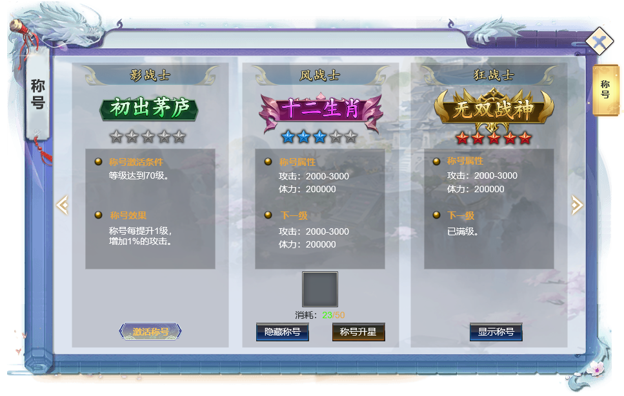
 |  | 1、标题
 |  | ▶ | 展示二级界面标题。

 |  | 2、称号展示
 |  | ▶ | 展示游戏内的所有称号
 |  | ▶ | 可左右滑动查看所有可激活称号
 |  | ▶ | 显示称号星数，未激活则所有星星未点亮
 |  | ▶ | 选中称号后，右边的属性栏也跟随变化
 |  | 3：称号属性信息栏
 |  | ▶ | 未激活称号：显示当前称号激活条件，激活后属性效果。满足条件后手动激活称号
 |  | ▶ | 已激活可升级：显示称号属性，下级属性，升星消耗。显示升星按钮和佩戴/隐藏按钮
 |  | ▶ | 已激活已满级：显示称号属性，佩戴/隐藏按钮。

参考界面
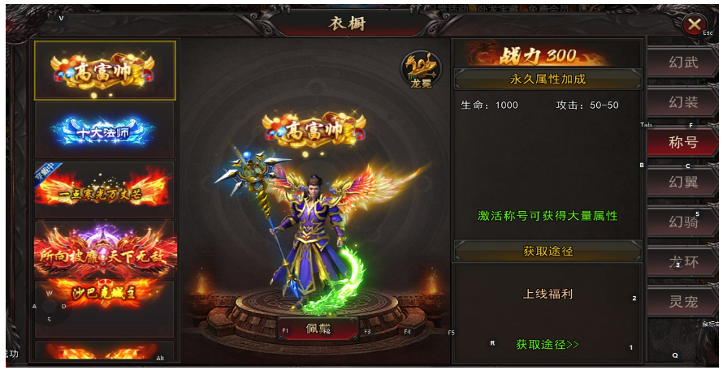
参考图

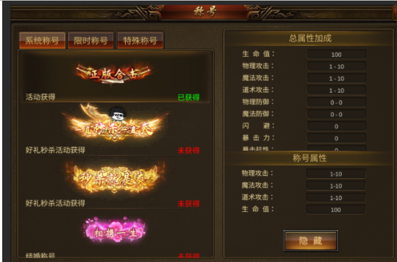

 | 圣装主界面

